상품제안서
투톤사각화분-나팔꽃 | 상품코드: F00556

 |  |  |  |  |  |  | 02-412-0044 | www.easy1.co.kr
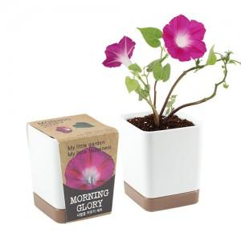 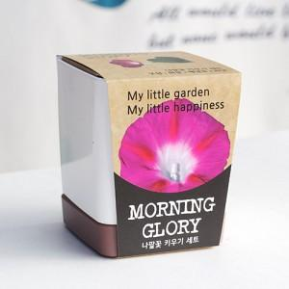 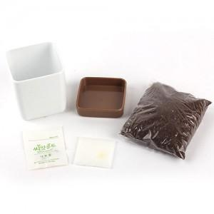

【상세/제작정보】 | 실크인쇄,스티커인쇄부착,띠지인쇄 별도문의

【인쇄/포장옵션】 | 스티커 / 별도문의

【공급단가】 | 수량 | 160~ | 500~ | 1,000~ | 2,000~ | 3,000~
*VAT별도 | 단가 | 3,370원 | 3,250원 | 3,120원 | 3,000원 | 2,920원

【상품 URL】 | https://dev.easy1.co.kr:443/src/goods_detail.php?gdno=556

